拟合图
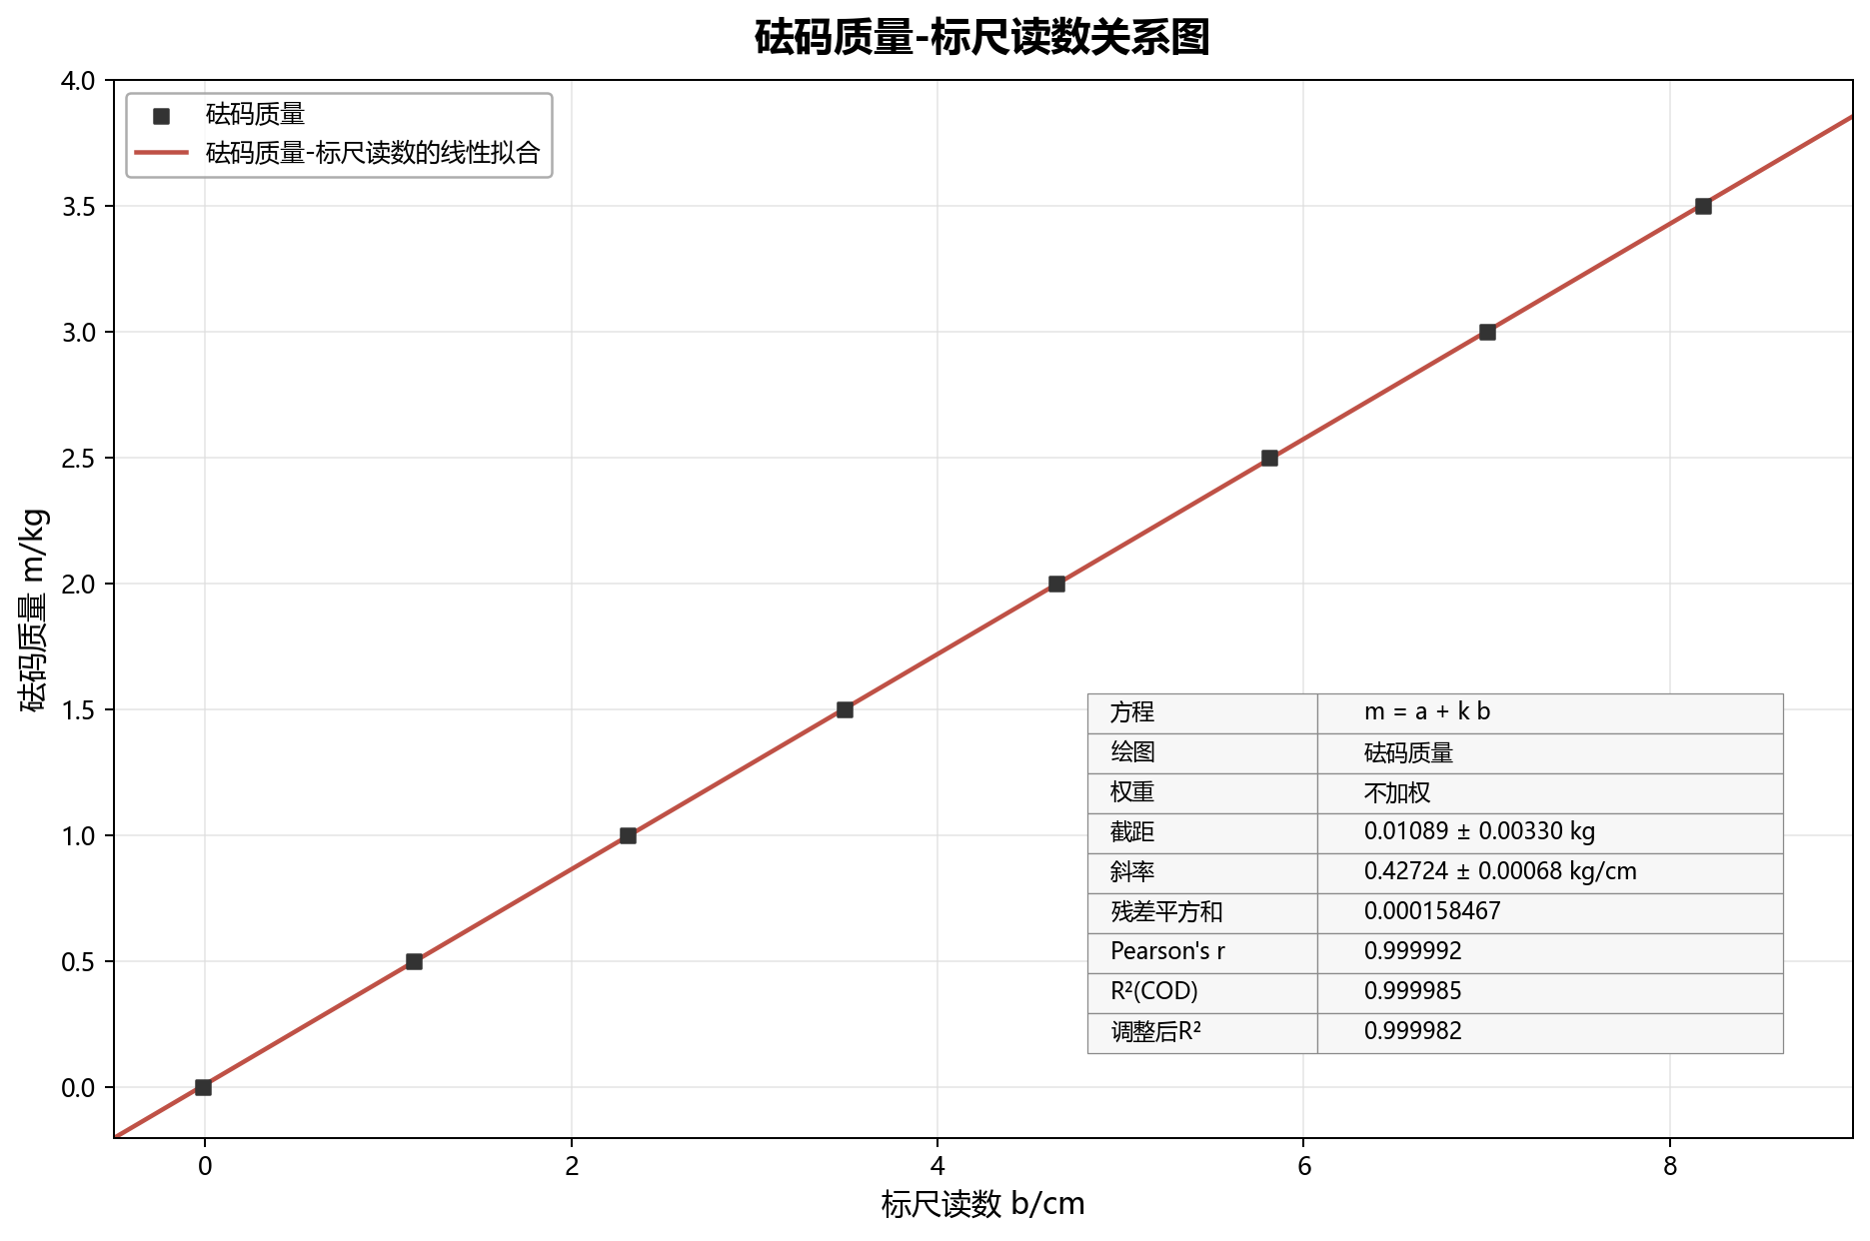
Python matplotlib 生成的最小二乘线性拟合图

